상품제안서
리유저블 파우치 | 상품코드: S37250

 |  |  |  |  |  |  | 02-713-8555 | www.synergygift.co.kr
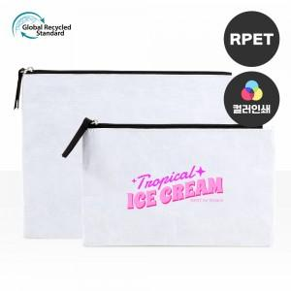

【상세/제작정보】 | <p><span style="font-size: 14pt;">* 택배비 별도 상품입니다. 1박스 200개 포장 5천원 별도</span></p><p><span style="font-size: 14pt;">&nbsp;</span></p><p><span style="font-size: 14pt;">* 컬러전사인쇄&nbsp;</span><span style="background-color: rgb(255, 255, 255); font-family: dotum; font-size: 14pt;">&nbsp;</span><span style="background-color: rgb(255, 255, 255); font-family: dotum; font-size: 14pt;">100mm*100mm=1,000원 개당 추가</span><span style="font-size: 14pt;">​</span></p>

【인쇄/포장옵션】 | 실크, 풀칼라 / OPP(비닐)

【공급단가】 | 수량 | 100~ | 300~ | 500~ | 1,000~ | 3,000~
*VAT별도 | 중 | 2,080원 | 2,030원 | 1,960원 | 1,870원 | 1,840원
 | 대 | 2,210원 | 2,150원 | 2,090원 | 1,980원 | 1,950원

【상품 URL】 | https://www.synergygift.co.kr:443/src/goods_detail.php?gdno=37250

